TAMAÑO DE LA MUESTRA
 | ¿N finito o infinito? | 1 | 1 si N es finito, 2 si N es infinito |  |  | Ejercicio 10. Trabajo 1 | datos del problema |  |  | funciones Excel utilizadas

* Escriba el tamaño relativo de cada estrato si N es infinito |  |  |  |  |  |  |  |  |  | L.E.E. de la media
 | ESTRATO 1 | ESTRATO 2 | ESTRATO 3 | ESTRATO 4 |  |  |  |  |  | Bμ = | 3 |  |  | 2.25
* |  |  |  |  | deben sumar 1
 |  |  |  |  | 0 |  |  |  |  | L.E.E. del total
 |  |  |  |  |  |  |  | zc = | 2 | Bτ = |  |  |  | 0

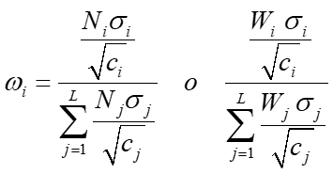
 | 420 | 168 | 252 | 0 | 840 | =N |  |  | ESTRATO 1 | ESTRATO 2 | ESTRATO 3 | ESTRATO 4 | D= | 2.25
 |  |  |  |  |  |  | ÓPTIMA

 |  |  |  |  |  |  |  |  | 0.65650979588 | 0.070025998099 | 0.27346420602 | 0

 | 111.25714286 | 66.166666667 | 258.36111111 | 0

 |  |  |  |  |  |  |  |  | 44.735493677 | 4.7716692345 | 18.634232629 | 0 | 68.14139554
 | 1.1 | 9.2 | 5.3

 |  |  |  |  |  |  | NEYMAN
 | 10.547850153 | 8.1342895613 | 16.073615372 | 0
 |  |  |  |  |  |  |  |  | 0.44988353161 | 0.13877644683 | 0.41134002156 | 0

 | 1.0488088482 | 3.0331501776 | 2.3021728866 | 0

 | 4430.0970644 | 1366.5606463 | 4050.5510736 | 0 | 9847.2087843 |  |  |  | 25.502946552 | 7.8669434589 | 23.317996431 | 0 | 56.687886442

 | 46728 | 11116 | 65107 | 0 | 122951 |  | PROPORCIONAL

 |  |  |  |  |  |  |  |  | 0.5 | 0.2 | 0.3 | 0
 | 4646.3249994 | 4144.983667 | 9325.0688577 | 0 | 18116.377524

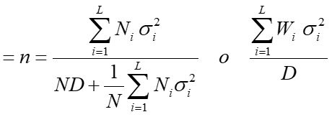
 | 4223.9318176 | 450.54170294 | 1759.4469543 | 0 | 6433.9204748
 |  |  |  |  |  |  |  |  | 30.188763738 | 12.075505495 | 18.113258243 | 0 | 60.377527475

 |  |  |  |  | 0

 |  |  |  |  |  |  |  |  | ESTRATO 1 | ESTRATO 2 | ESTRATO 3 | ESTRATO 4 | C= | 543 | coste máximo para tomar la muestra
 |  |  |  |  | 0 |  | ÓPTIMA (coste fijo)

 |  |  |  |  |  |  |  |  | 0.65650979588 | 0.070025998099 | 0.27346420602 | 0
 |  |  |  |  | 0

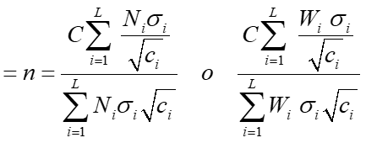
 |  |  |  |  | 0
 |  |  |  |  |  |  |  |  | 126.60339927 | 13.504032159 | 52.735691498 | 0 | 192.84312293

